ログインエビデンス
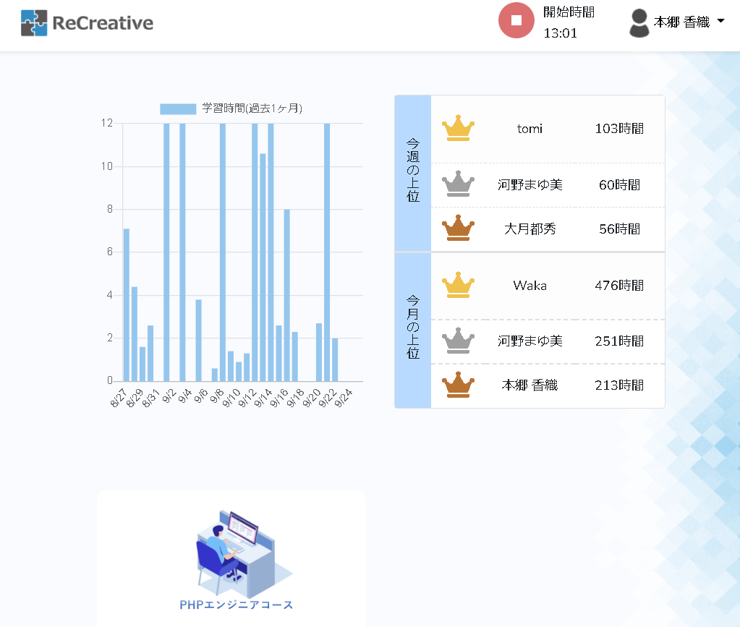
テスト開始前
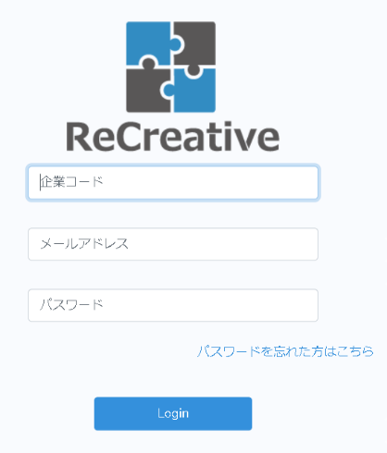
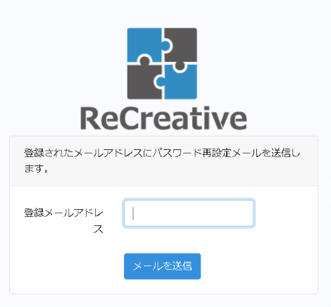
 | リンクを押下後

企業コードを数字以外入力した場合 |  | 企業コード未入力の場合 | メールアドレス未入力の場合 | パスワード未入力の場合 | ユーザー情報が一致しない場合

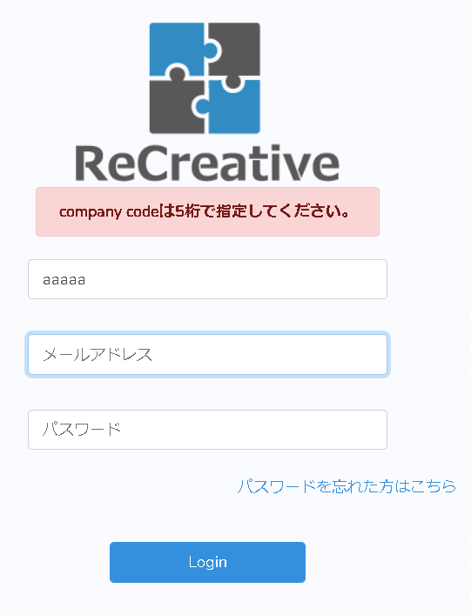
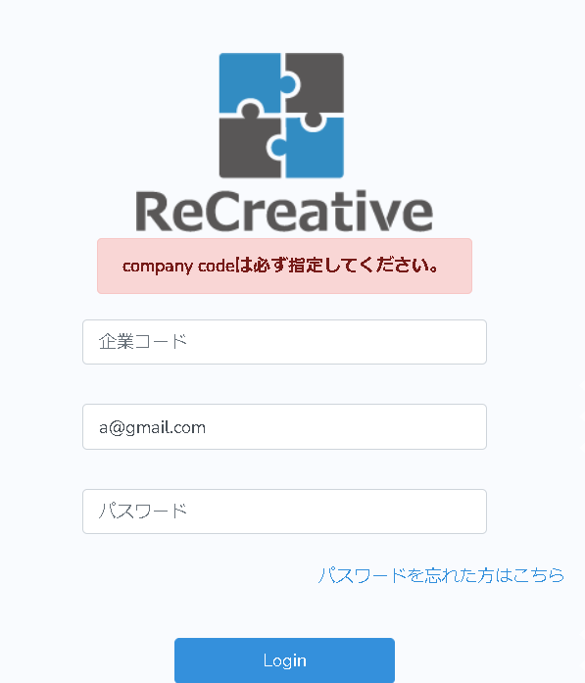
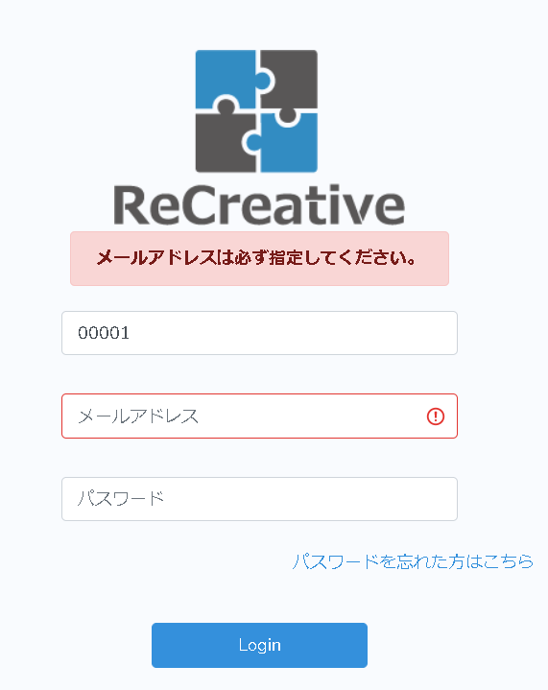
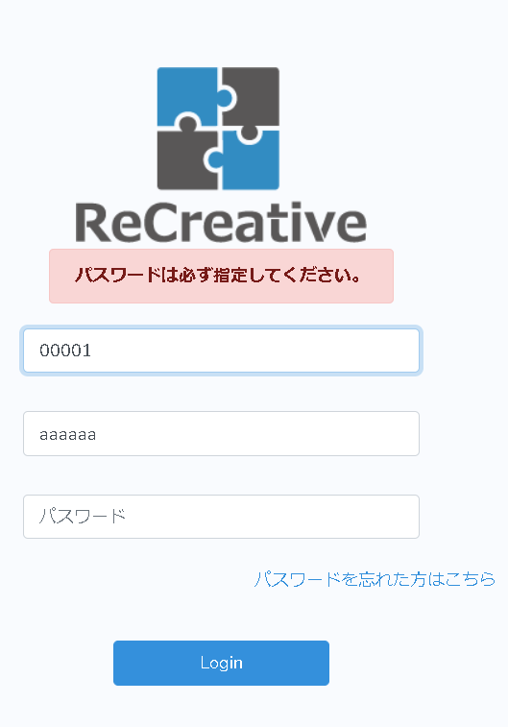
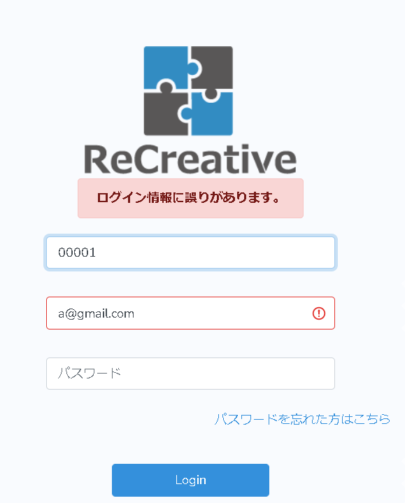

正常にログインできた場合

TOPエビデンス
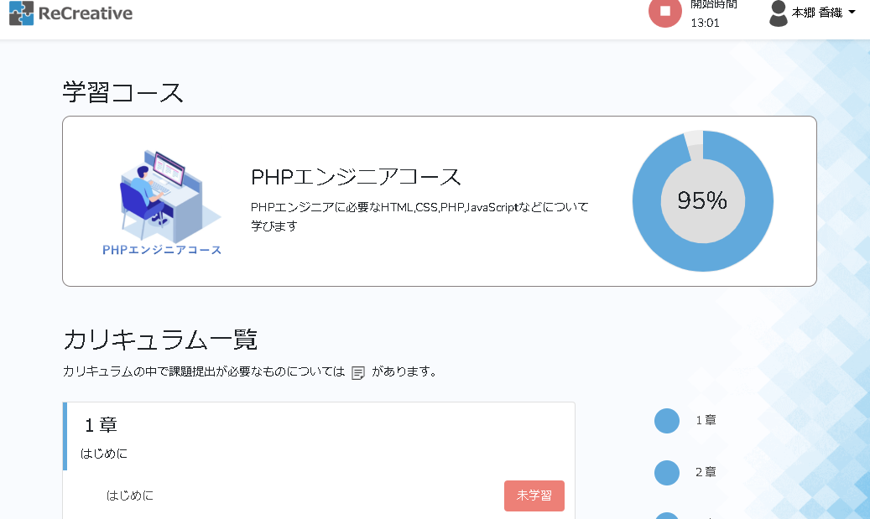
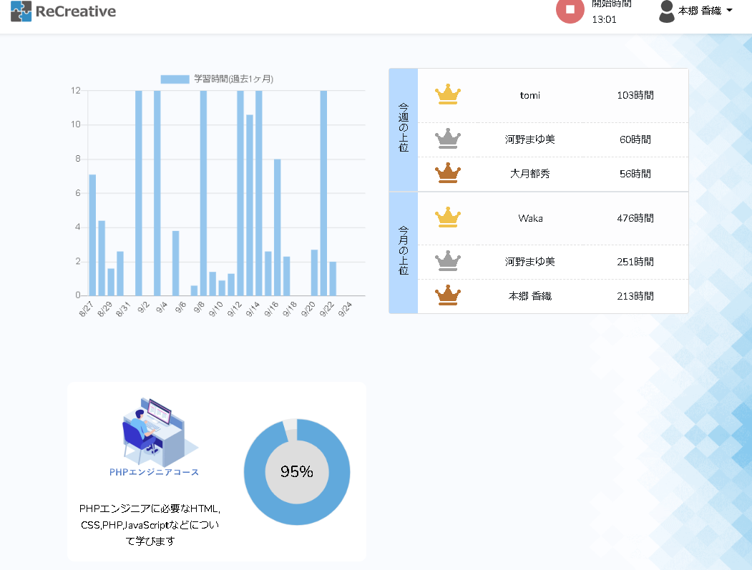
テスト開始前
 |  | プルダウン押下後 | マイページ押下後

 |  |  | ログアウト押下後

 | PHP講座押下後

講座エビデンス
テスト開始前

 |  |  |  | プルダウン押下後 | マイページ押下後

 |  |  |  |  | ログアウト押下後

 |  |  | 項目押下後

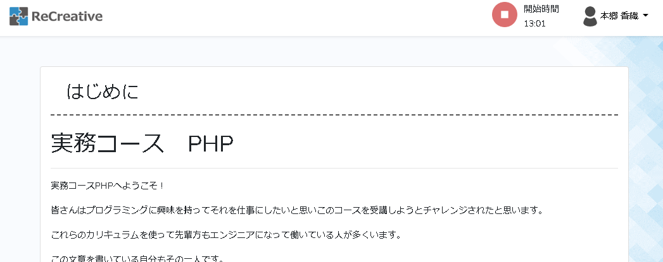

 | 未学習押下後

提出がない場合 |  | 提出がある場合 |  |  |  | 提出中かつ未許可の場合
提出後許可された場合

